別紙#例
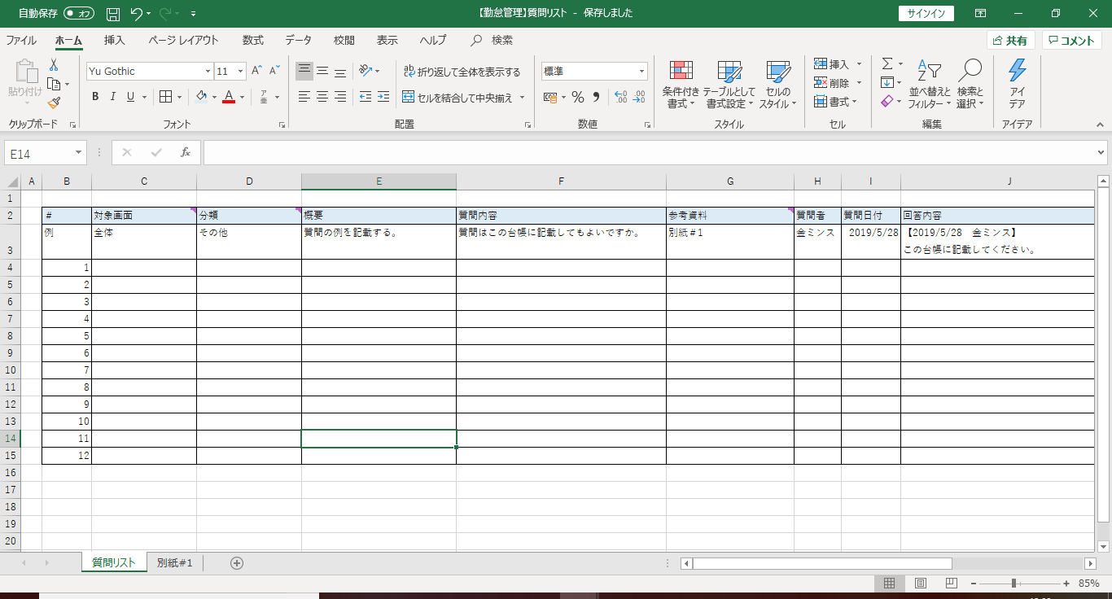

この枠の中に記載する。

別紙はここに追加する。

